ESTUDIOS AMBIENTALES INTEGRADOS
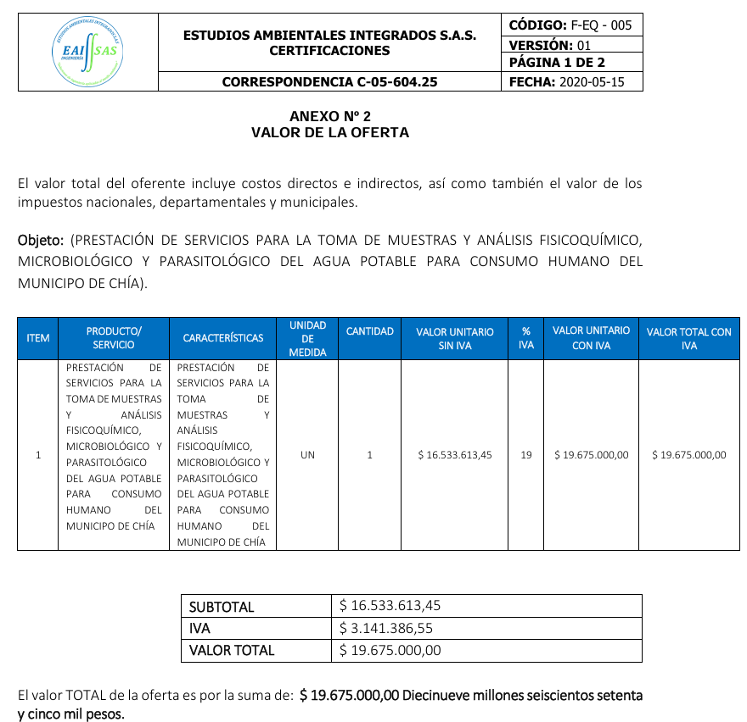
En mérito a la forma en que fue presentada la oferta, la Entidad no pudo realizar la verificación económica de la oferta presentada.

